Прайс
Размещение рекламы в электричках Подмосковья - РА Запад Медиа +7 (495) 721-55-45 ZapadMedia.ru

 | 2018-10-11 |  |  |  |  | г. Москва

 | Прайс-лист
 | размещение стикеров в вагонах пригородных электропоездов Московского региона по направлениям
 | (действует с 01 января 2019 г.)

 | Направление | Формат | Кол-во эл.поездов | Кол-во рекламных мест | Стоимость пакета на 1 месяц, (без НДС) | Стоимость пакета на 1 месяц (с НДС 20%)
 | Ленинградское | 30х40 (1 ярус) | 6 | 72 | 139,500р. | 167,400р.
 |  | 30х40 (2 ярус) |  |  | 82,300р. | 98,760р.
 |  | 30х80 (1+2 ярус) |  |  | 221,800р. | 266,160р.
 |  | 60х40 (1 ярус) |  |  | 278,300р. | 333,960р.
 |  | 60х40 (2 ярус) |  |  | 164,500р. | 197,400р.
 |  | 60х80 (1+2 ярус) |  |  | 442,800р. | 531,360р.
 |  | 30х40 между окнами |  | 144 | 253,000р. | 303,600р.
 |  | 70х20 на стеклах |  | 288 | 278,500р. | 334,200р.

 | форматы стикеров:
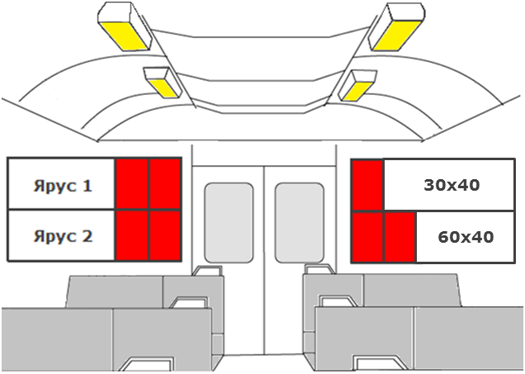
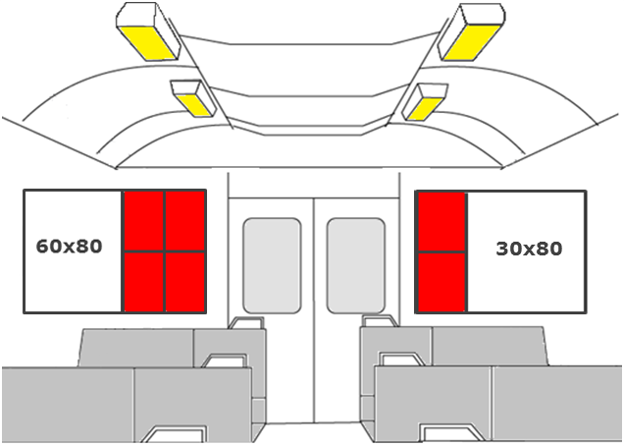
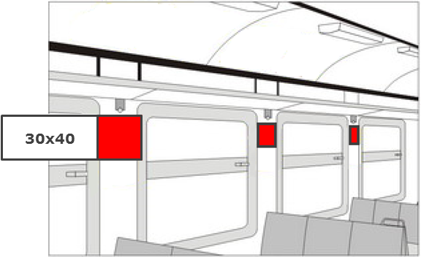

 | В пакете участвует 25% подвижного состава.
 | Количество мест в пакете зависит от составности эл.поездов и может отличаться от указанного.
 | Для проведения рекламной кампании необходимо предоставить тираж стикеров с учетом запаса 30% при условии размещения на 1 месяц, при размещении 2 мес. запас равен 50%, 3 мес. - 75 %; для стикеров на стеклах запас равен 50% на 1 месяц, 75% - на 2 месяца, 100% - на 3 мес.
 | Количество стикеров в пакете для межоконного пространства - 2 стикера на вагон, для стикеров на стеклах - 4 стикера на вагон.
 | Если старт РК не с 01 числа календарного месяца, то стоимость за кампанию рассчитывается исходя из стоимости за 1 день календарного месяца этого периода.

 | При размещении на стикерах форматом 30х80 суммируются стоимости 30х40 1 ярус и 2 ярус.
 | При размещении на стикерах форматом 60х80 суммируются стоимости 60х40 1 ярус и 2 ярус.
 | При размещении рекламы политических партий используется коэффициент 1,3.

